상품제안서
이노그랩 C5 USB OTG (C타입)(16GB~128GB) | 상품코드: F20324

 |  |  |  |  |  |  | 02-412-0044 | www.easy1.co.kr
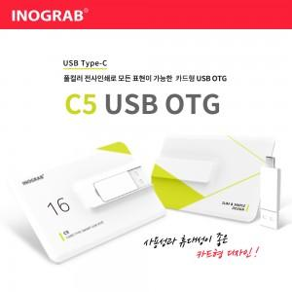

【상세/제작정보】

【인쇄/포장옵션】 | 풀칼라 / 포장지포장

【공급단가】 | 수량 | 100~ | 300~ | 500~ | 1,000~ | 3,000~
*VAT별도 | 16GB | 10,800원 | 10,620원 | 10,350원 | 10,160원 | 9,900원
 | 32GB | 13,200원 | 12,980원 | 12,650원 | 12,430원 | 12,100원
 | 64GB | 16,800원 | 16,520원 | 16,100원 | 15,820원 | 15,400원
 | 128GB | 21,600원 | 21,240원 | 20,700원 | 20,330원 | 19,800원

【상품 URL】 | https://easy1.co.kr:443/src/goods_detail.php?gdno=20324

